complains_report_09_08_2018
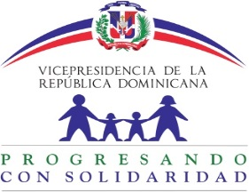

 | Informe trimestral de Quejas del Sistema 311 Abril-Junio 2018
Tipo | Caso | Estado | Institución | Denunciante | Asignado | Creado | Actualizado
Quejas | Q2018052809228 | Cerrado | Progresando con Solidaridad | MARITSA VAZQUES CUEVA | Nairobi De Los Angeles Howley | 5/28/18 | 5/29/18
Quejas | Q2018042609067 | Cerrado | Progresando con Solidaridad | ELSA MARINA BAEZ VASQUEZ | Nairobi De Los Angeles Howley | 4/26/18 | 5/2/18
Quejas | Q2018042509063 | Cerrado | Progresando con Solidaridad | FRANKLIN RAFAEL PEREZ | Nairobi De Los Angeles Howley | 4/25/18 | 4/25/18
Quejas | Q2018042009027 | Cerrado | Progresando con Solidaridad | ESTEBANIA MANZUETA VASQUEZ | Nairobi De Los Angeles Howley | 4/20/18 | 4/23/18
Quejas | Q2018041909021 | Cerrado | Progresando con Solidaridad | IDALGISA PINEDA CUEVAS | Nairobi De Los Angeles Howley | 4/19/18 | 4/20/18
Quejas | Q2018040308946 | Cerrado | Progresando con Solidaridad | TEODULO ROSARIO TAPIA | Nairobi De Los Angeles Howley | 4/3/18 | 4/4/18

